Forside
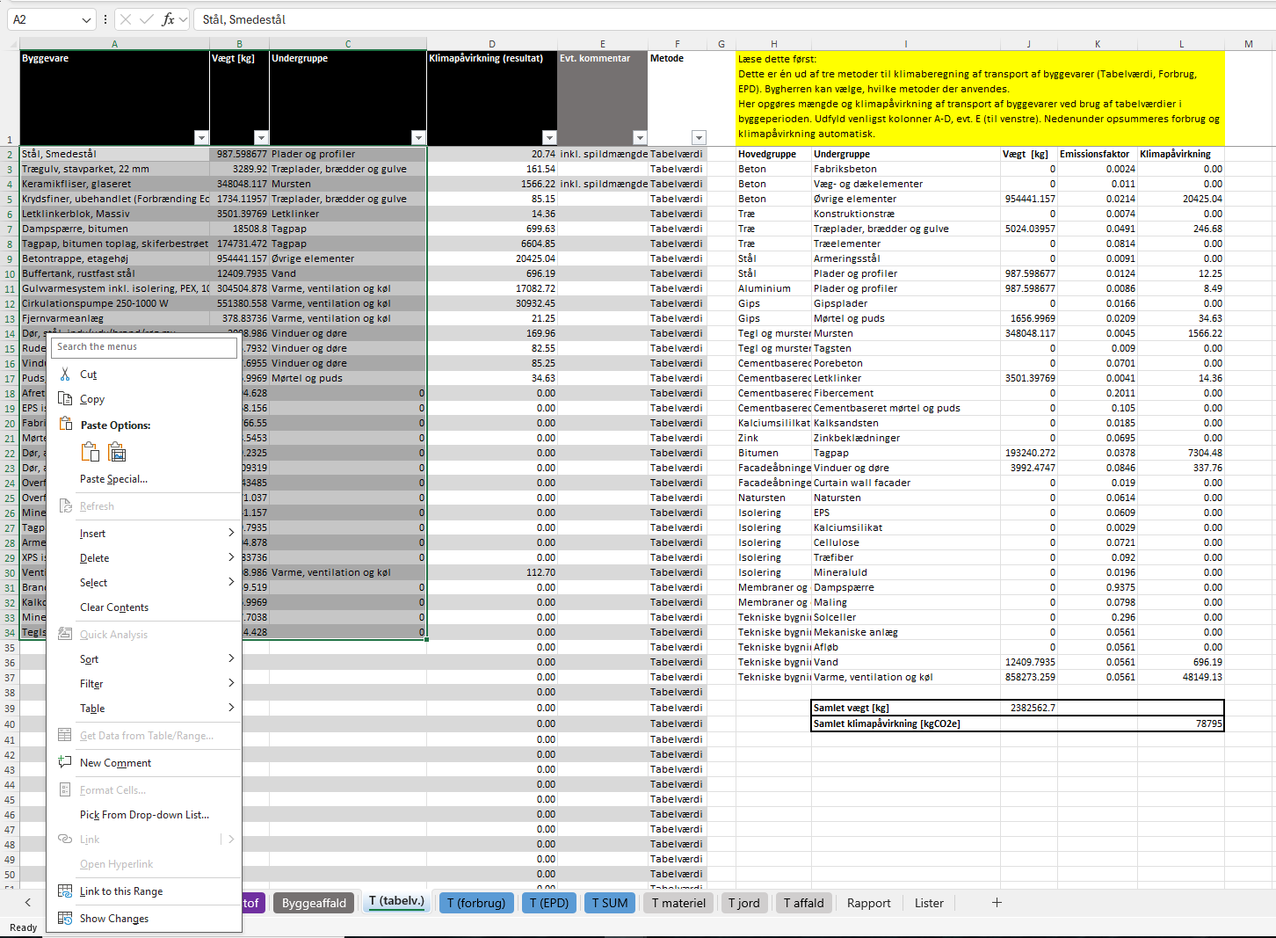
Transport beregning med tabelværdier
Version 0.4
Versionsnoter: 0.5 indsat kode til låste ark
0.4 Fejl i placering af vægt i Automatisk og manuel beregning rettet.
0.3: Ændet i Forside.

Introduktion til værktøjet
Det SKAL du gøre:
Det KAN du gøre:

Dette værktøj kan hjælpe med hurtigt match af byggevarer modelleret i LCAbyg og produktgrupperne for transport fra tabel 10 i BR18.
Læs om tabellen her.
Den automatiske mapning fungerer både for navngivningen i den nye database, samt de gamle navne fra 2023, så man kan teste på gamle projekter. De byggevarer der ikke kan matches håndteres manuelt.
#1 Exporter BR excel fra LCAbyg
Indsæt dine egne byggevarer og egen matching. Marker den røde række og indsæt ny række over.

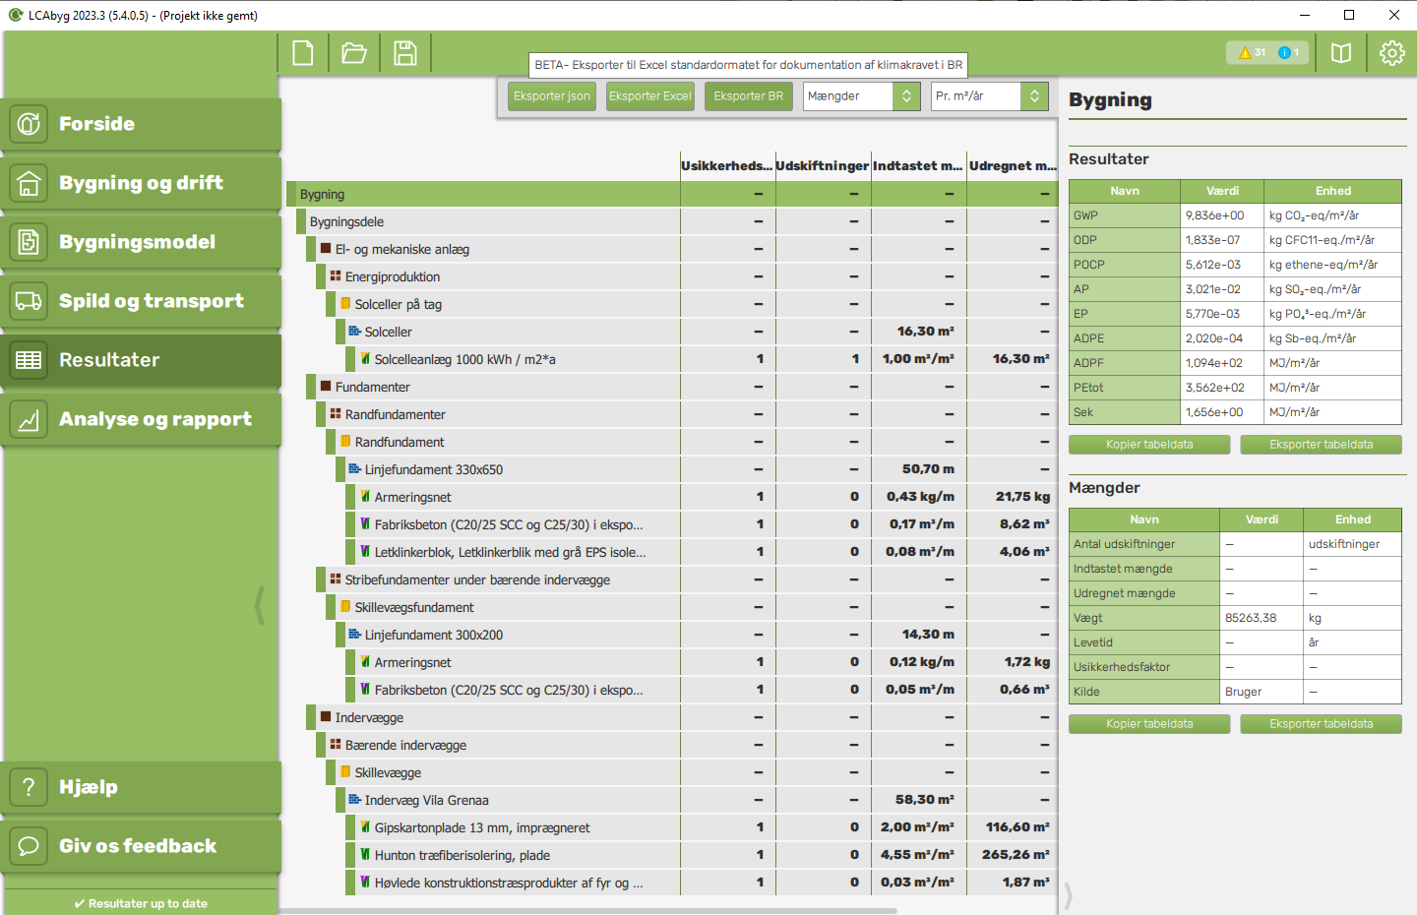
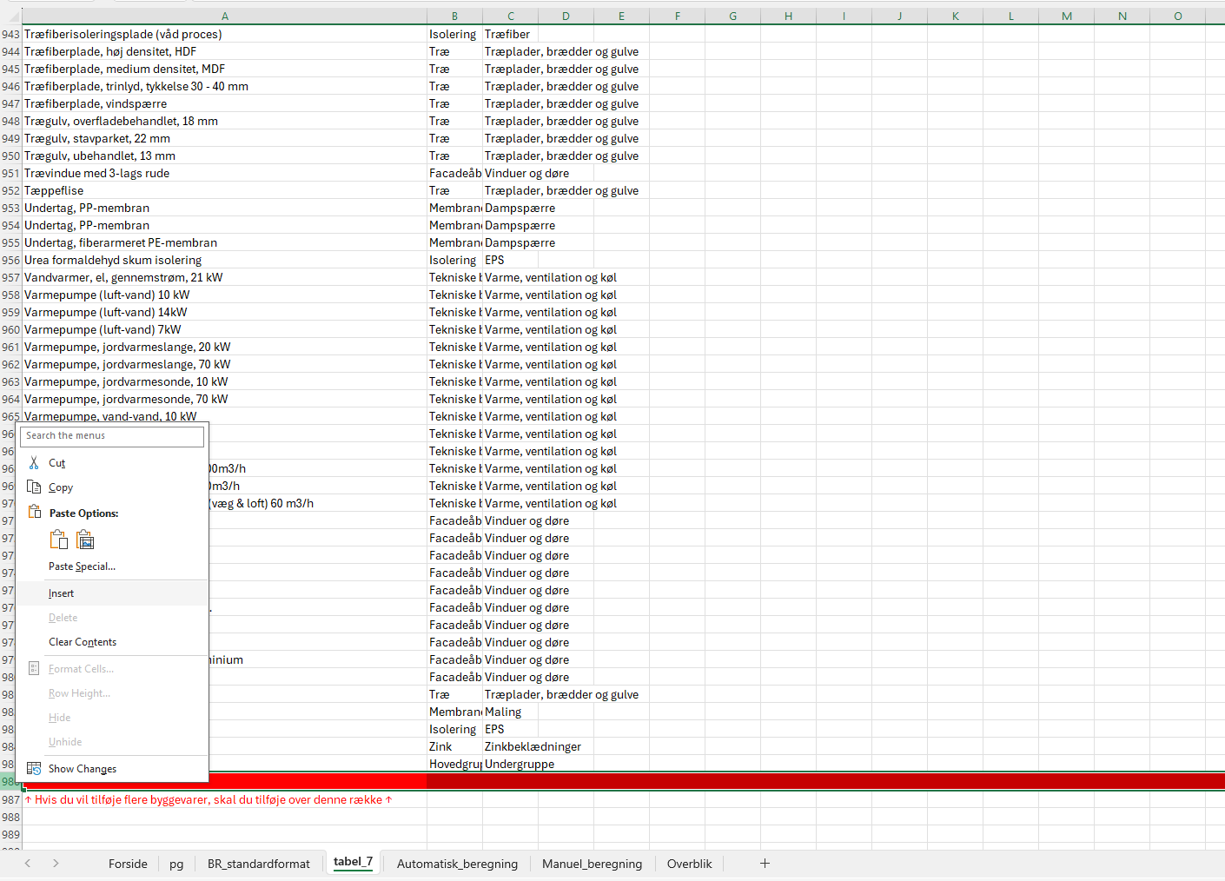

Disclaimer

Hver byggevarer er matchet til en produktgruppe fra tabel 10. Disse matches kan ses i fanen "tabel_7". Der tages ikke ansvar for korrekt matching, så det anbefales at sikre sig at denne er lavet korrekt. Det er muligt at ændre i match tabellen, hvis dette ønskes.

Kan man ændre projektmappen?

Projektmappen er beskyttet for at forhindre utilsigtede ændringer. Du kan dog låse ark op med koden "build". Du er alene ansvarlig for brug af arket. Hvis det er nødvendigt at ændre, skal du tydeliggør det i formidlingen og navngive hvem der har ændret det.

Kode til låste ark: build

#2.1 Kopier indhold fra ark "Bygningsdele" i BR export. Husk at markere alt når du kopierer!

Rediger matches, hvis du ikke synes de passer på byggevarerne.
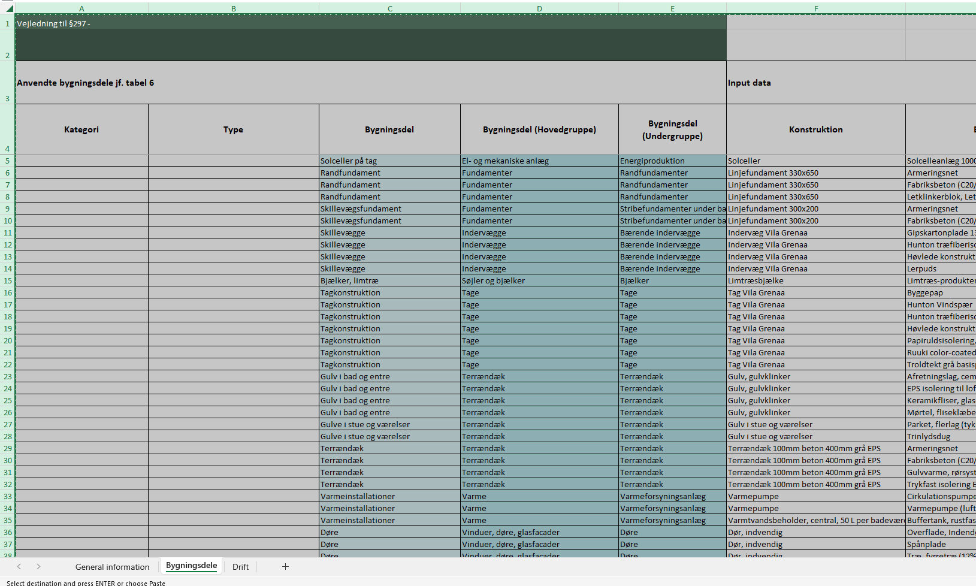

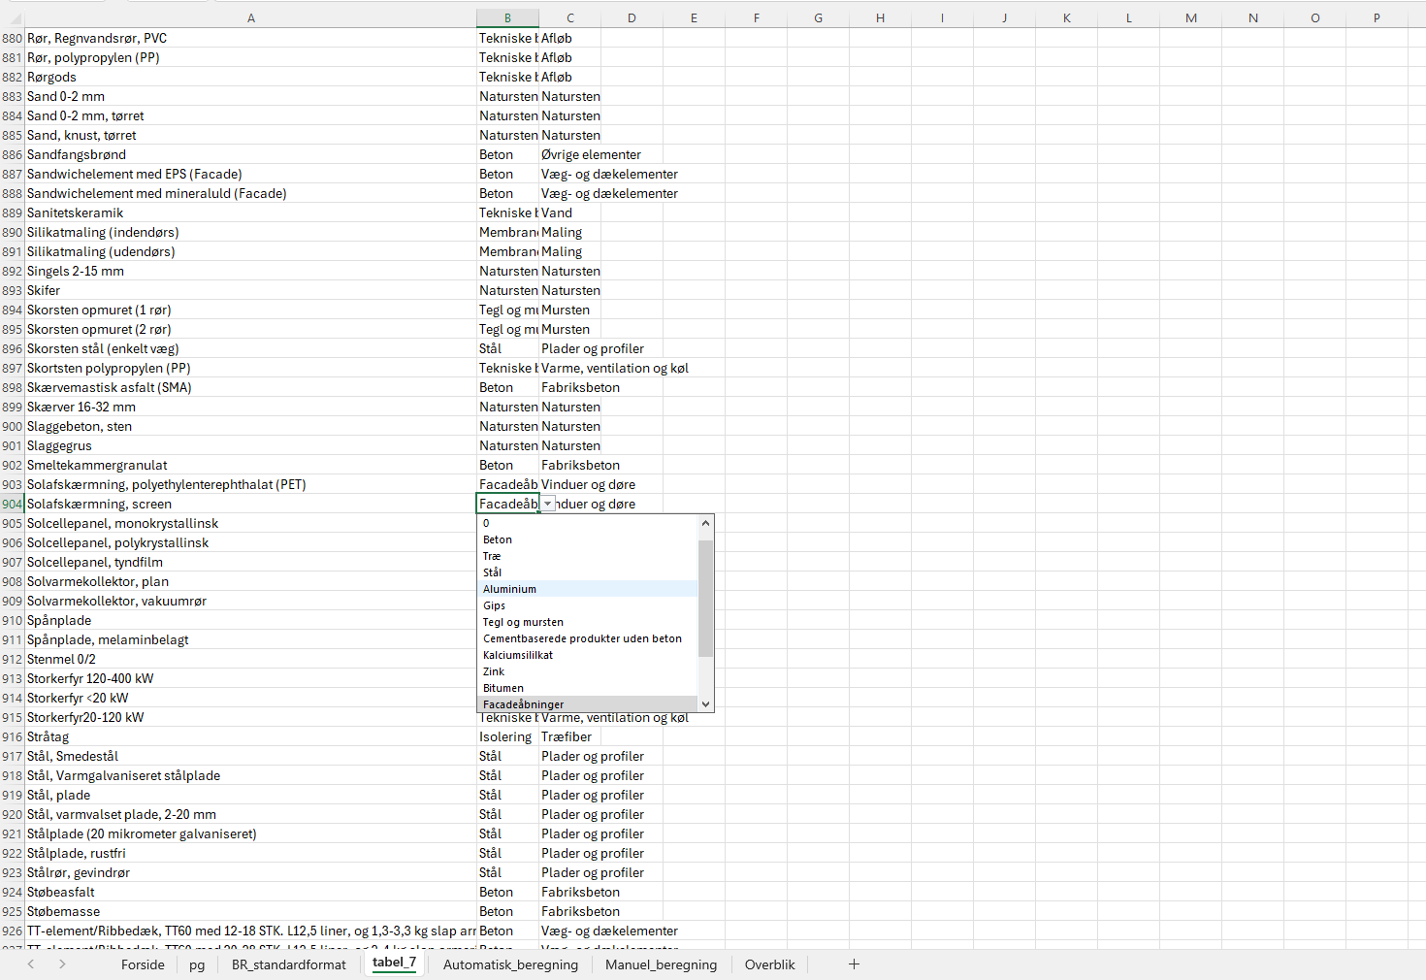

#2.2 Indsæt indhold fra BR export i ark "BR_standardformat".

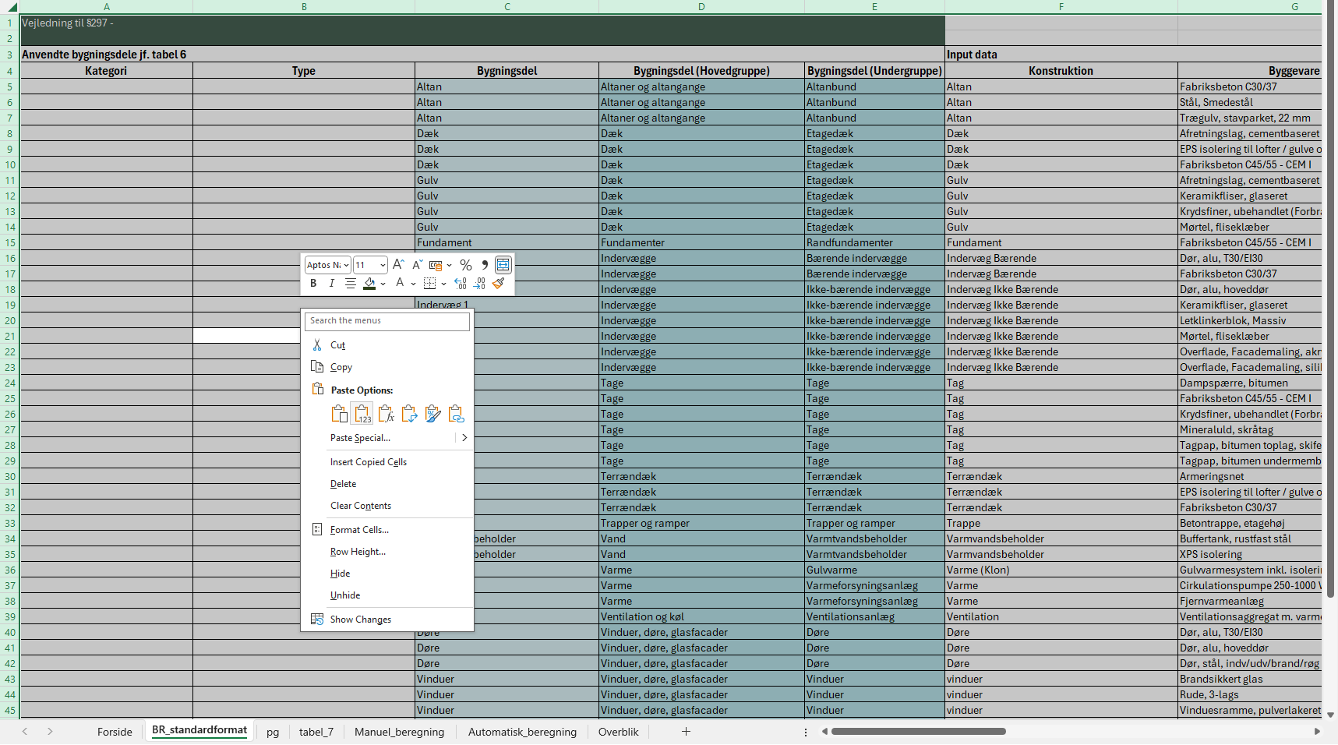

#3 Vælg produktgupper for de byggevarer, der ikke kunne matches automatisk

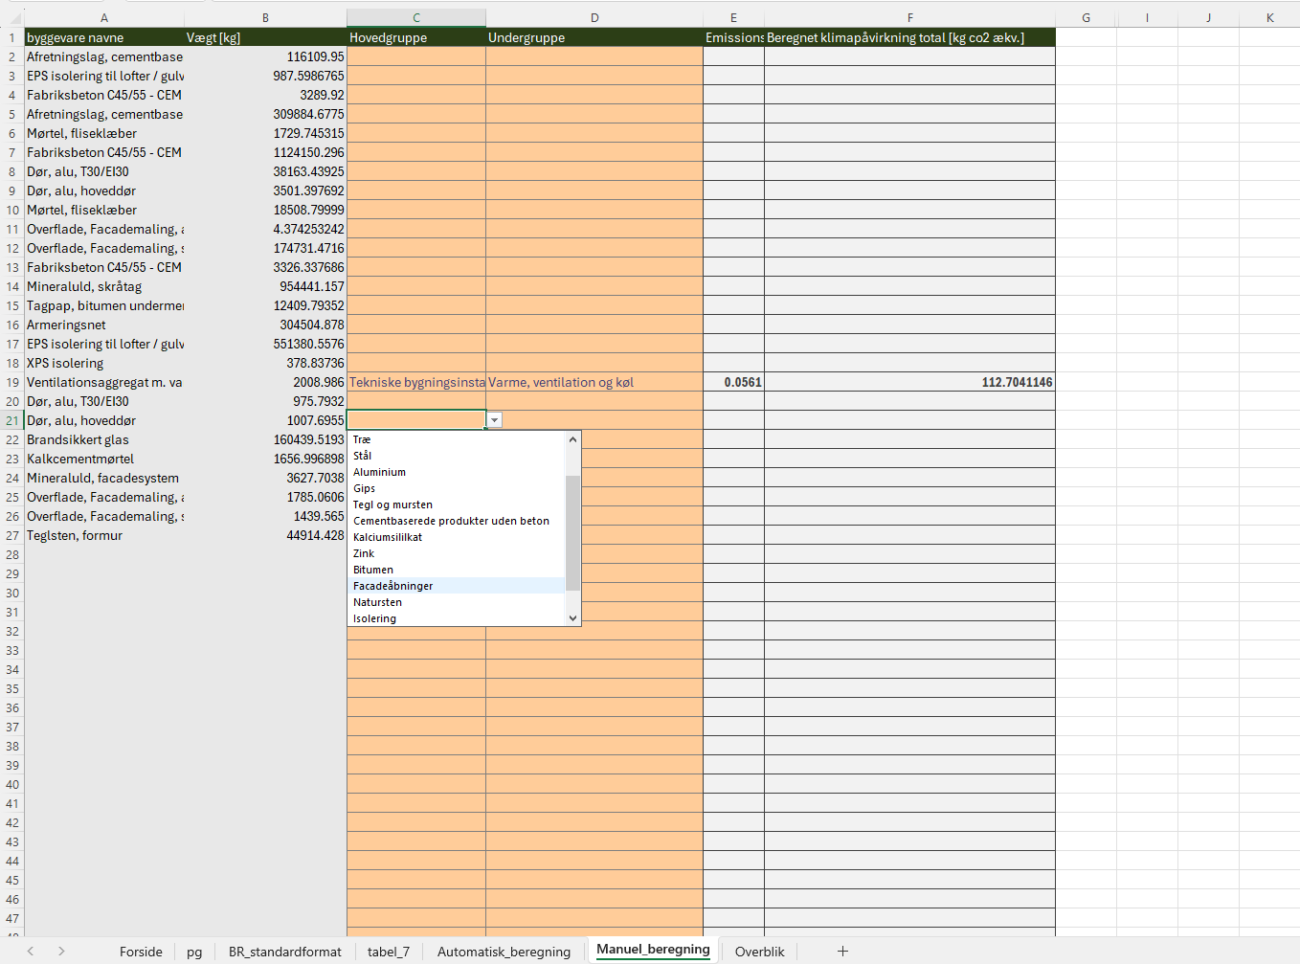

#4.1 Kopier det markerede område i overbliksarket.

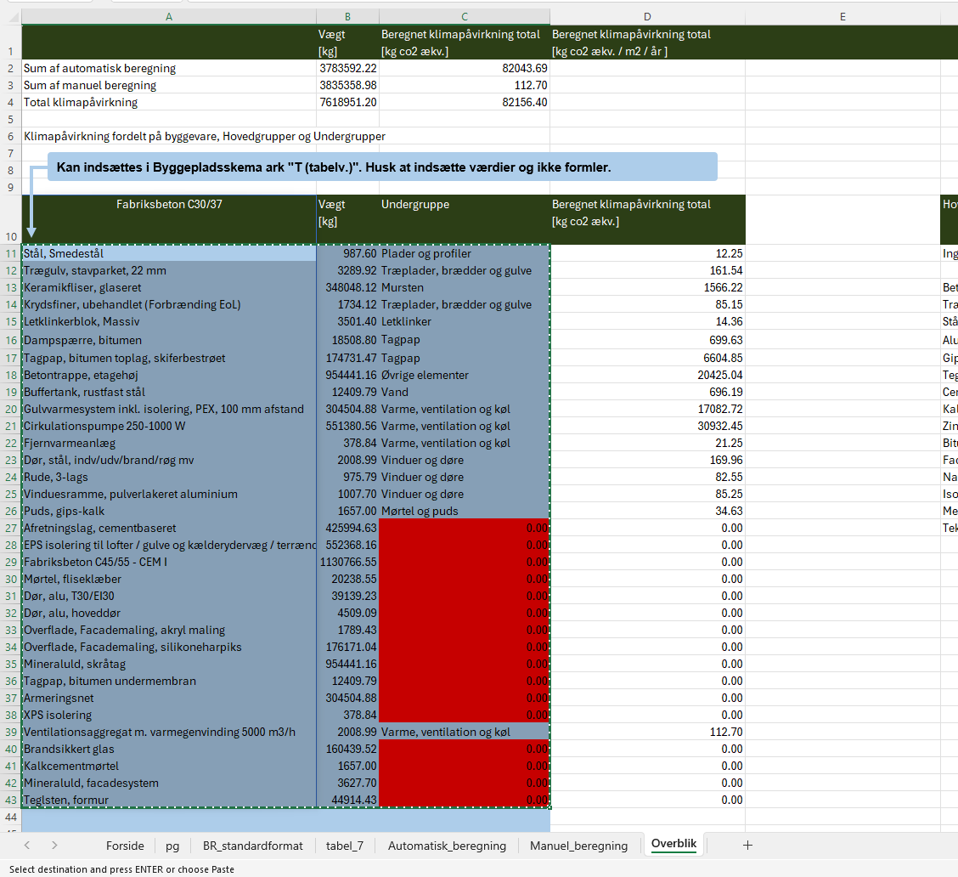

#4.2 Indsæt i Byggepladsskema ark "T (tabelv.)". Husk at indsætte værdier og ikke formler.

Overblik
 | Vægt [kg] |  | Beregnet klimapåvirkning total [kg co2 ækv.] | Beregnet klimapåvirkning total [kg co2 ækv. / m2 / år ]
Sum af automatisk beregning | 172691.18 |  | 3824.87
Sum af manuel beregning | 79892.07 |  | 0.00
Total klimapåvirkning | 252583.25 |  | 3824.87

Klimapåvirkning fordelt på byggevare, Hovedgrupper og Undergrupper
Kan indsættes i Byggepladsskema ark "T (tabelv.)". Husk at indsætte værdier og ikke formler.

Fabriksbeton C35/45 SCC | Vægt [kg] | Metode | Undergruppe | Beregnet klimapåvirkning total [kg co2 ækv.] | Hovedgruppe | Vægt [kg] | Beregnet klimapåvirkning total [kg co2 ækv.] | Hovedgruppe | Undergruppe | Vægt [kg] | Beregnet klimapåvirkning total [kg co2 ækv.]
Overflade, Facademaling, grunder, dispersion | 117.43 | Tabelværdi | Membraner og overfladebehandlinger, Paint | 9.37 | Ingen kategori | 0.00 | 0.00 | Ingen kategori | Ingen kategori | 0.00 | 0.00
Puds, kalk-gips, inde | 4944.24 | Tabelværdi | Gips, Mørtel og puds | 103.33 | 0 | 79892.07 | 0.00 | Ingen kategori | 0 | 0.00 | 0.00
Konstruktionstræ af fyr og gran, Savede og tørrede (Forbrænding EoL) | 3991.03 | Tabelværdi | Træ, Konstruktionstræ | 29.53 | Beton | 108892.99 | 261.34 | Beton | Fabriksbeton | 108892.99 | 261.34
Dampspærre PE (tykkelse 0,0002 m) | 86.95 | Tabelværdi | Membraner og overfladebehandlinger, Dampspærre | 81.52 | Træ | 6318.55 | 143.82 | Beton | Væg- og dækelementer | 0.00 | 0.00
Trægulv, stavparket, 22 mm | 1919.37 | Tabelværdi | Træ, Træplader, brædder og gulve | 94.24 | Stål | 0.00 | 0.00 | Beton | Øvrige elementer | 0.00 | 0.00
Fabriksbeton (C25/30) i eksponeringsklasserne X0 og XC1 | 49486.57 | Tabelværdi | Beton, Fabriksbeton | 118.77 | Aluminium | 0.00 | 0.00 | Træ | Konstruktionstræ | 3991.03 | 29.53
Grus 2-32 mm, tørret | 50951.78 | Tabelværdi | Natursten, Natursten | 3128.44 | Gips | 4944.24 | 103.33 | Træ | Træplader, brædder og gulve | 2327.53 | 114.28
Gulvvarmesystem inkl. isolering, PEX, 100 mm afstand | 349.60 | Tabelværdi | Tekniske bygningsinstallationer, Varme, ventilation og køl | 19.61 | Tegl og mursten | 0.00 | 0.00 | Træ | Træelementer | 0.00 | 0.00 | fejl her hvad gør vi?
Rør til el-varmepumpe (lodret jordvarme, saltvand), probe, 10 kW | 188.80 | Tabelværdi | Tekniske bygningsinstallationer, Varme, ventilation og køl | 10.59 | Cementbaserede produkter uden beton | 0.00 | 0.00 | Stål | Armeringsstål | 0.00 | 0.00
Varmepumpe (luft-vand) 10 kW | 134.00 | Tabelværdi | Tekniske bygningsinstallationer, Varme, ventilation og køl | 7.52 | Kalciumsilikat | 0.00 | 0.00 | Stål | Plader og profiler | 0.00 | 0.00
Overflade, Indendørsmaling, emulsions maling, slidstærk | 3.36 | Tabelværdi | Membraner og overfladebehandlinger, Paint | 0.27 | Zink | 0.00 | 0.00 | Aluminium | Plader og profiler | 0.00 | 0.00
Spånplade | 308.16 | Tabelværdi | Træ, Træplader, brædder og gulve | 15.13 | Bitumen | 0.00 | 0.00 | Gips | Gipsplader | 0.00 | 0.00
Træ, fyrretræ (12% fugt / 10,7% H2O) | 100.00 | Tabelværdi | Træ, Træplader, brædder og gulve | 4.91 | Facadeåbninger | 684.36 | 57.90 | Gips | Mørtel og puds | 4944.24 | 103.33
Rude, 3-lags | 33.30 | Tabelværdi | Facadeåbninger, Vinduer og døre | 2.82 | Natursten | 50951.78 | 3128.44 | Tegl og Mursten | Mursten | 0.00 | 0.00
EPDM-tætning til aluminiumsprofil | 19.13 | Tabelværdi | Isolering, EPS | 1.16 | Isolering | 19.13 | 1.16 | Tegl og Mursten | Tagsten | 0.00 | 0.00
Vinduesbeslag, aluminium | 9.57 | Tabelværdi | Facadeåbninger, Vinduer og døre | 0.81 | Membraner og overfladebehandlinger | 207.74 | 91.16 | Cementbaserede produkter uden beton | Porebeton | 0.00 | 0.00
Vindueskarm, aluminium | 21.79 | Tabelværdi | Facadeåbninger, Vinduer og døre | 1.84 | Tekniske bygningsinstallationer | 672.40 | 37.72 | Cementbaserede produkter uden beton | Letklinker | 0.00 | 0.00
Vindueskarm, træ | 111.42 | Tabelværdi | Facadeåbninger, Vinduer og døre | 9.43 |  |  |  | Cementbaserede produkter uden beton | Fibercement | 0.00 | 0.00
Vinduesramme, aluminium | 23.92 | Tabelværdi | Facadeåbninger, Vinduer og døre | 2.02 |  |  |  | Cementbaserede produkter uden beton | Cementbaseret mørtel og puds | 0.00 | 0.00
Vinduesramme, træ | 107.15 | Tabelværdi | Facadeåbninger, Vinduer og døre | 9.07 |  |  |  | Kalciumsilikat | Kalksandsten | 0.00 | 0.00
Rude, 2-lags | 377.20 | Tabelværdi | Facadeåbninger, Vinduer og døre | 31.91 |  |  |  | Zink | Zinkbeklædninger | 0.00 | 0.00
Armeringsnet | 1319.90 |  |  | 0.00 |  |  |  | Bitumen | Tagpap | 0.00 | 0.00
EPS isolering til lofter / gulve og kælderydervæg / terrændæk 040 | 253.98 |  |  | 0.00 |  |  |  | Facadeåbninger | Vinduer og døre | 684.36 | 57.90
Kalkcementpuds | 47.92 |  |  | 0.00 |  |  |  | Facadeåbninger | Curtain wall facader | 0.00 | 0.00
Mørtel, fliseklæber | 1179.22 |  |  | 0.00 |  |  |  | Natursten | Natursten | 50951.78 | 3128.44
Porebeton 380 kg/m³ | 9335.46 |  |  | 0.00 |  |  |  | Isolering | EPS | 19.13 | 1.16
Overflade, Facademaling, akryl maling | 234.85 |  |  | 0.00 |  |  |  | Isolering | Kalciumsilikat | 0.00 | 0.00
Gipskartonplade 13 mm, hulplade | 4269.72 |  |  | 0.00 |  |  |  | Isolering | Cellulose | 0.00 | 0.00
Mineraluld, alm. | 761.49 |  |  | 0.00 |  |  |  | Isolering | Træfiber | 0.00 | 0.00
Papiruldsisolering, løsfyld | 3511.59 |  |  | 0.00 |  |  |  | Isolering | Mineraluld | 0.00 | 0.00
Tagsten, tegl | 11302.20 |  |  | 0.00 |  |  |  | Membraner og overfladebehandlinger | Dampspærre | 86.95 | 81.52
Afretningslag, cementbaseret | 17626.56 |  |  | 0.00 |  |  |  | Membraner og overfladebehandlinger | Paint | 120.79 | 9.64
EPS isolering til vægge og tage 035 | 1458.78 |  |  | 0.00 |  |  |  | Tekniske bygningsinstallationer | Solceller | 0.00 | 0.00
Brugsvandsrør, rustfri stål | 18.88 |  |  | 0.00 |  |  |  | Tekniske bygningsinstallationer | Mekaniske anlæg | 0.00 | 0.00
Ventilationsaggregat m. varmegenvinding 1000 m3/h | 43.00 |  |  | 0.00 |  |  |  | Tekniske bygningsinstallationer | Afløb | 0.00 | 0.00
Mineraluld, løsfyld | 1867.05 |  |  | 0.00 |  |  |  | Tekniske bygningsinstallationer | Vand | 0.00 | 0.00
Mørtel, cementmørtel | 7841.61 |  |  | 0.00 |  |  |  | Tekniske bygningsinstallationer | Varme, ventilation og køl | 672.40 | 37.72
Teglsten, formur | 18819.86 |  |  | 0.00
...

